伴手礼推荐
伴手礼推荐：
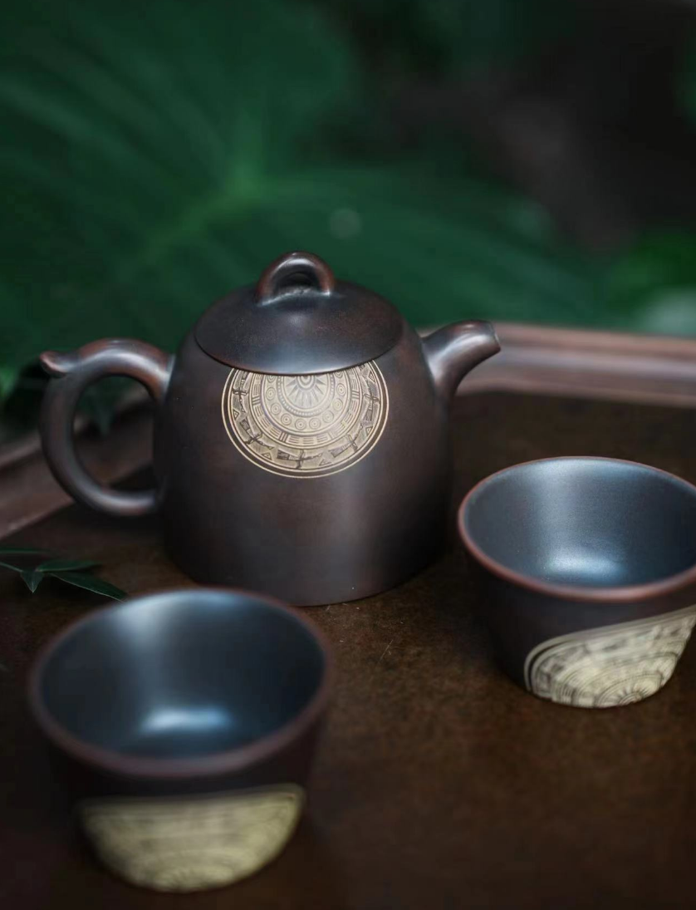
坭兴陶的快客杯
488元/套
钦州坭兴陶，简称坭兴陶，以广西钦州市钦江东西两岸特有紫红陶土为原料 在广西近百年来，其传统工艺能够保持和继承并得到发展的只有壮锦及坭兴陶，为此，钦州坭兴陶被认定为广西最具民族特色的二件宝之一。也是钦州最名著名的特产之一。

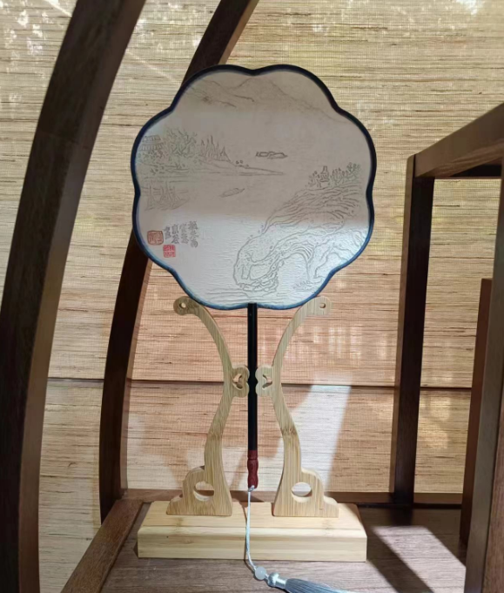
桂海碑林博物馆的拓印团扇
328元/套
桂林团扇不仅仅是一种实用工艺品，更是中国文化的代表之一。它通过精湛的手工艺和富有创意的绘画，展示了桂林地区丰富的自然和人文资源。这些扇子常常被当作礼品、收藏品或文化交流的象征。

